任務計劃書審查評分表
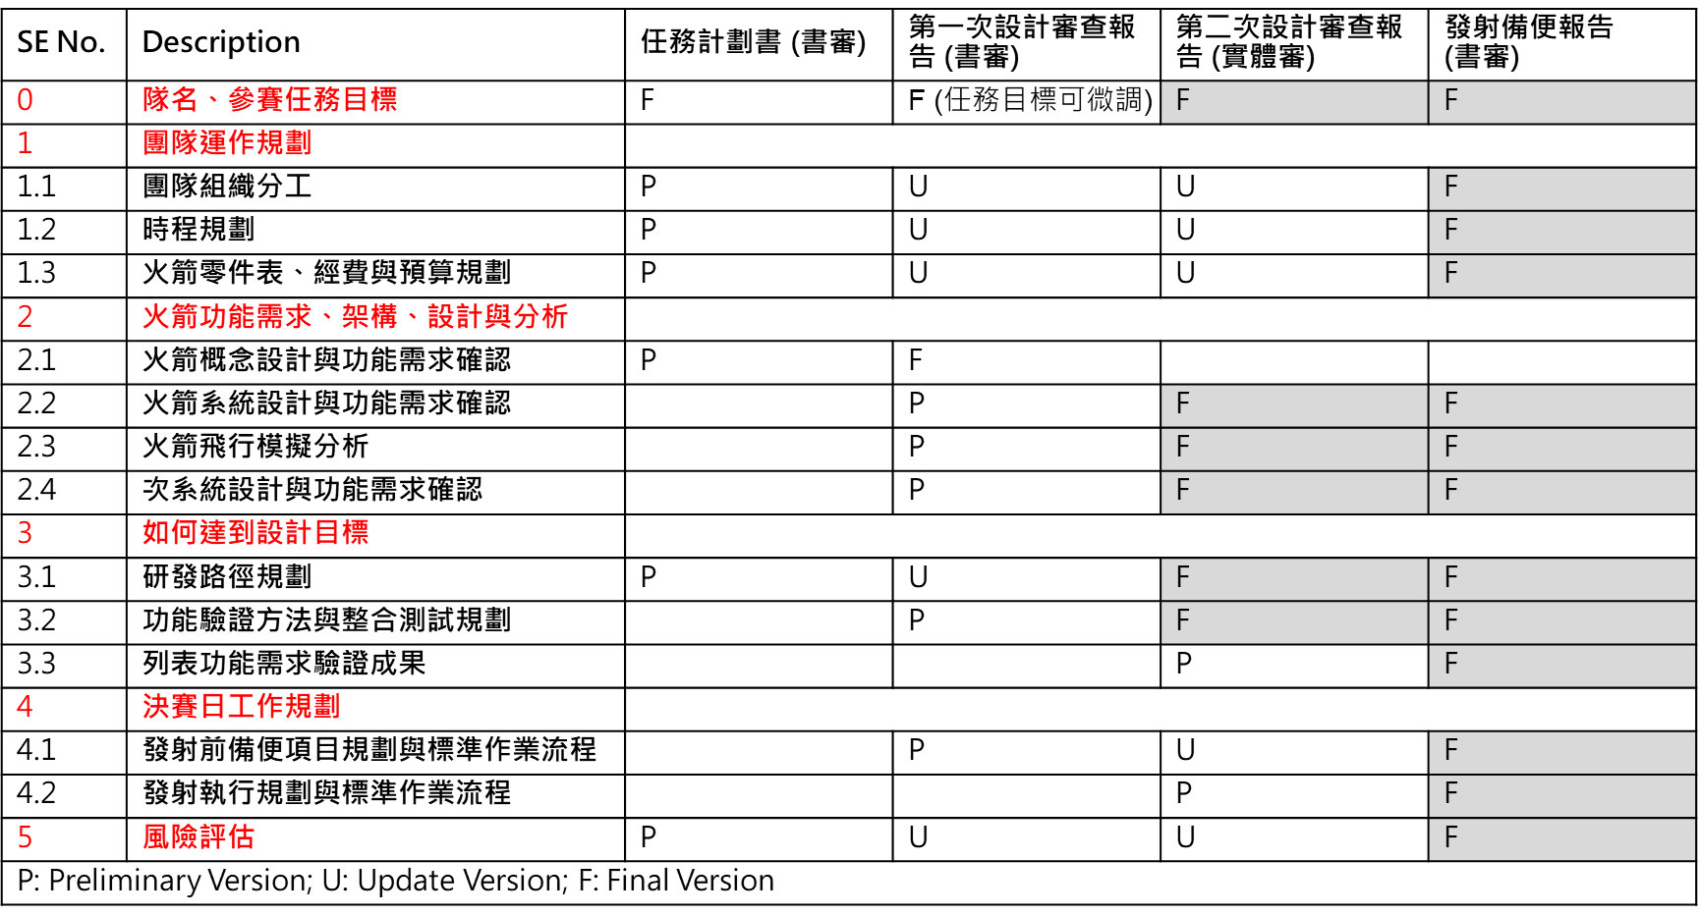
2026 台灣盃火箭競賽--任務計劃書審查評分表
評審委員:
參賽隊伍序號及隊名：
主項目 | 次項目 | 評分 |  | 修改建議 (每個次項目方格內，請至少提供一條建議)
 |  | 配分比重 | 請圈選， 1為低，5為高
任務目標設計 | 1. 任務目標創新性 2. 任務目標可行性 3. 任務概念圖 (mission profile)繪製之完整性 | 15% | 1 2 3 4 5
團隊運作規劃 | 1. 團隊組織分工、時程規劃合理性 2. 火箭零件表、經費與預算規劃合理性 | 10% | 1 2 3 4 5
火箭概念設計 初步任務需求、架構、設計與分析及如何達到任務目標 | 1. 火箭概念設計合理性 2. 任務需求之完整性 3. 初步完成火箭飛行模擬分析，內容至少包含時間、高度、執行動作 | 50% | 1 2 3 4 5
研發路徑規劃 | 1. 研發路徑之可行性 2. 研發路徑之完整性 | 15% | 1 2 3 4 5
風險評估 | 1. 依火箭任務概念整理至少20項高風險項目 2. 高風險項目定義：越容易發生、對任務的影響性越顯著、越不容易檢查之項目 | 10% | 1 2 3 4 5
任務計劃書審查總分 (滿分100分) | #VALUE!

